Пропозиція_товари
 |  |  | Додаток №2 до Запиту 2323 МН
Технічні вимоги
Тендер на закупівлю медалей для нагородження співробітників, волонтерів, працівників ТЧХУ.
(Назва Учасника), надає свою пропозицію щодо участі в тендері на закупівлю медалей для нагородження співробітників, волонтерів, працівників ТЧХУ.
Відомості про підприємство |  |  | Повне найменування учасника – суб’єкта господарювання
 |  |  | Ідентифікаційний код за ЄДРПОУ або реєстраційний номер облікової картки платника податків
 |  |  | Реквізити (адреса - юридична та фактична, телефон, факс, телефон для контактів, e-mail, розрахунковий рахунок)
Відомості про особу (осіб), які уповноважені представляти інтереси Учасника |  |  | (Прізвище, ім’я, по батькові, посада, контактний телефон).
Вимоги до розробки макетів для Замовлення ТЧХУ 1. Відповідальність за створення макетів - Макети для виготовлення продукції розробляються Переможцем закупівлі. - Всі макети мають повністю відповідати візуальним стандартам ТЧХУ (Додаток №4), включаючи кольорову гаму, шрифти, логотипи та інші графічні елементи. 2. Погодження макетів - Виготовлення продукції розпочинається лише після письмового погодження макету та/або візуалізації Замовником. - Погодження здійснюється шляхом направлення електронного листа Виконавцю з підтвердженням відповідності макету. - Демонстраційний зразок для тиражування також погоджується письмово Замовником перед запуском серійного виробництва. 3. Формат та технічні вимоги до файлів - Всі макети повинні надаватися у форматах: .pdf та .ai. - Файли повинні бути повністю редагованими, із можливістю зміни кожного окремого об’єкта дизайну (тексти, графіка, кольори). - Виконавець зобов’язаний передати всі вихідні файли Замовнику негайно після погодження макетів. 4. Використання макетів - Використання макетів поза межами конкретного замовлення ТЧХУ суворо заборонено. - Забороняється копіювати, поширювати або модифікувати макети для інших замовлень чи третіх осіб. 5. Штампи, кліше та інші допоміжні елементи - Всі штампи, кліше та інші елементи, необхідні для виготовлення продукції, передаються Замовнику при відвантаженні товару. 6. Відповідність стандартам ТЧХУ - Усі елементи дизайну повинні відповідати положенням Додатку №4 "Візуальні стандарти ТЧХУ". - Виконавець не має права змінювати позиціонування логотипів, кольорову гаму або будь-які елементи без погодження Замовника.

№ п/п | Найменування | Комплектація | Технічні характеристики та опис
1 | Медаль « Товариство Червоного Хреста України» | 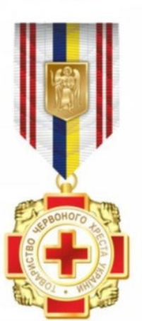 Медаль «Товариство Червоного Хреста України» | Матеріал: латунь Метод виготовлення: штампування Покриття: нікель Форма: хрест Розмір: 42 мм х 42 мм. ДЕТАЛІ Хрест покритий червоною емаллю. Між сторонами хреста розташовані мініатюри у вигляді рукостискань. Виріб має багаторівневий рельєф, який набувається за допомогою методу холодного штампування листового металу відкритого типу. Медаль за допомогою вушка та кільця зʼєднується з колодкою. Колодка має орденську різнокольорову стрічку білого та червоного кольорів, як емблема Червоного Хреста, та жовтий та блакитний кольори, як прапор України. Розмір колодки: висота - 20 мм, ширина - 35 мм. Посередині колодки закріплюється зображення герба області (міста Києва), у якій здійснює діяльність обласна (Київська міська) організація Товариства Червоного Хреста України, відповідно до області. Висота герба - 20 мм, ширина - 14,5 мм. На зворотному боці колодки - прорізи для прикріплення стрічки, а також застібка для кріплення медалі до одягу. Забезпечення виготовлення медалей з гербом всіх областей України ( 24 області) та м. Києва. В комплекті з посвідченням, дипломом та сертифікатом.

 |  | 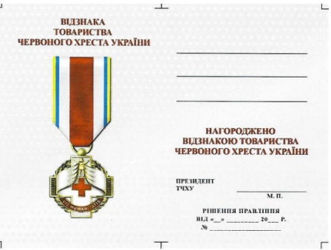 Посвідчення в обкладинці | Розмір в розвороті: 160 мм х 110 мм Розмір в складеному вигляді: 90 на 110 мм Матеріал: папір 150 - 200 г/м2 Посвідчення вклеєно в обкладинку. Обкладинка: тверда з поролоновою підкладкою, шкірзамінник червоного кольору, складеного на згин у вигляді книжки. Тиснення на обкладинці: золотою фольгою в тон металу медалі, логотип Товариства Червоного Хреста України, під яким зроблено напис великими друкованими літерами - «ПОСВІДЧЕННЯ ПРО НАГОРОДЖЕННЯ». Макет внутрішньої частини посвідчення: У центрі лівої частини:зображення медалі та напис "Відзнака Товариства Червоного Хреста України". У правій частині внутрішньої площини посвідчення вгорі вносяться відомості щодо прізвища, імʼя, по батькові нагородженого. Під цим написом посередині літерами червоного кольору в одному рядку виконується напис «НАГОРОДЖЕНО», у другому -. «ВІДЗНАКОЮ ТОВАРИСТВА», у третьому - «ЧЕРВОНОГО ХРЕСТА УКРАЇНИ». Нижче розміщено напис чорним кольором «Президент ТЧХУ» для підпису, під цим написом літери «М.П.» - для печатки. Нижче чорним кольором зазначається «Рішення Правління від "- 20 p. Nº ».
 |  | 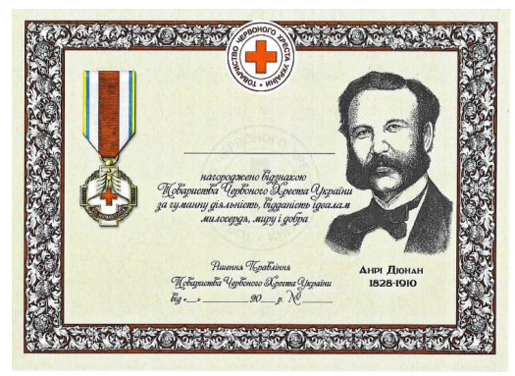 Диплом | Розмір: 210 мм х 290 мм Матеріал: папір 350 г/м2 Друк: 4+0 Макет: На світлому фоні Диплома розташована рамка коричневого кольору, яка обгорнута білою стрічкою. У верхній частині Диплома розміщується зображення логотипу Товариства Червоного Хреста України. На лівій частині Диплома розміщено зображення Відзнаки Товариства Червоного Хреста України. На правій частині Диплома розміщено портрет Анрі Дюнана. Під портретом розміщено текст та цифри чорним кольором - «Анрі Дюнан 1828-1910» У центральній частині Диплома вгорі вносяться відомості щодо прізвища, імʼя, по батькові нагородженого. Під цим написом посередині літерами чорного кольору в одному рядку виконується напис «нагороджено відзнакою», у другому - «Товариства Червоного Хреста України», у третьому - «за гуманну діяльність, відданість ідеалам», у четвертому - «милосердя, миру і добра». Нижче чорним кольором зазначається «Рішення Правління Товариства Червоного Хреста України від « » 20 p. Nº_».
 |  | 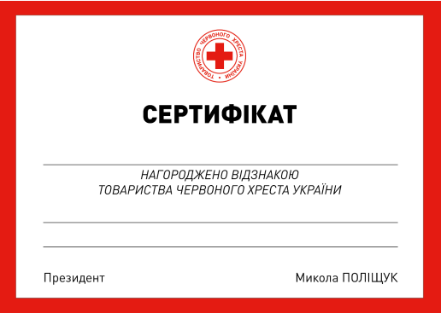 Сертифікат | Матеріал: матовий папір щільністю 350 г/м2 Розмір: 210 мм х 290 мм Друк: 4+0 Макет: з червоною рамкою. У верхній частині Сертифіката по центру розміщується логотип Товариства Червоного Хреста України. Нижче по центру розташовано напис «СЕРТИФІКАТ». У центральній частині Диплома вгорі вносяться відомості щодо прізвища, імʼя, по батькові нагородженого. Під цим написом посередині літерами чорного кольору в одному рядку виконується напис «НАГОРОДЖЕНО ВІДЗНАКОЮ», у другому - «ТОВАРИСТВА ЧЕРВОНОГО ХРЕСТА УКРАЇНИ». Нижче червоним кольором вказується назва нагороди та підстави для нагородження. Під назвою нагороди, по лівому краю чорним кольором виконується напис «Президент» або «Голова обласної організації» для виду нагород «Медаль «Товариство Червоного Хреста України», по правому краю зазначається імʼя та прізвище.
2 | Медаль « ДОВІРА. ДОПОМОГА. ВІДПОВІДАЛЬНІСТЬ» | 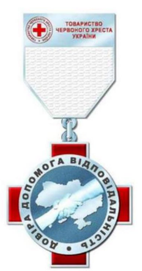 «Медаль «ДОВІРА. ДОПОМОГА. ВІДПОВІДАЛЬНІСТЬ» | Матеріал: латунь Метод виготовлення: штампування Покриття: нікель Форма: хрест Розмір:45 мм х 50 мм. ДЕТАЛІ Хрест покритий червоною емаллю. На лицьовій стороні розташована горельєфна композиція - одна рука приймає іншу руку допомоги на фоні карти України, навколо кільце 36 мм з написом «ДОВІРА. ДОПОМОГА. ВІДПОВІДАЛЬНІСТЬ». Зворотний бік медалі має місце для гравіювання номера нагороди. Медаль за допомогою вушка та кільця зʼєднується з колодкою. Колодка виготовлена з латуні та покрита нікелем, має імітацію орденської стрічки білого кольору та логотип з написом червоного кольору «ТОВАРИСТВО ЧЕРВОНОГО ХРЕСТА УКРАЇНИ». Розмір колодки: висота - 45 мм, ширина - 34 мм. Орденська стрічка до медалі білого кольору шириною 35 мм. Планка являє собою пластикову основу, обтягнуту відповідною стрічкою. Розмір планки: висота - 12 мм, ширина - 35 мм. В комплекті з посвідченням, дипломом та сертифікатом.
 |  | Посвідчення в обкладинці | Розмір в розвороті: 160 мм х 110 мм Розмір в складеному вигляді: 90 на 110 мм Матеріал: папір 150 - 200 г/м2 Посвідчення вклеєно в обкладинку. Обкладинка: тверда з поролоновою підкладкою, шкірзамінник червоного кольору, складеного на згин у вигляді книжки. Тиснення на обкладинці:срібною фольгою в тон металу медалі, логотип Товариства Червоного Хреста України, під яким зроблено напис великими друкованими літерами - «ПОСВІДЧЕННЯ ПРО НАГОРОДЖЕННЯ». Макет внутрішньої частини посвідчення: У центрі лівої частини:зображення медалі та напис "Відзнака Товариства Червоного Хреста України". У правій частині внутрішньої площини посвідчення вгорі вносяться відомості щодо прізвища, імʼя, по батькові нагородженого. Під цим написом посередині літерами червоного кольору в одному рядку виконується напис «НАГОРОДЖЕНО», у другому -. «ВІДЗНАКОЮ ТОВАРИСТВА», у третьому - «ЧЕРВОНОГО ХРЕСТА УКРАЇНИ». Нижче розміщено напис чорним кольором «Президент ТЧХУ» для підпису, під цим написом літери «М.П.» - для печатки. Нижче чорним кольором зазначається «Рішення Правління від "- 20 p. Nº ».
 |  | Диплом | Розмір: 210 мм х 290 мм Матеріал: папір 350 г/м2 Друк: 4+0 Макет: На світлому фоні Диплома розташована рамка коричневого кольору, яка обгорнута білою стрічкою. У верхній частині Диплома розміщується зображення логотипу Товариства Червоного Хреста України. На лівій частині Диплома розміщено зображення Відзнаки Товариства Червоного Хреста України На правій частині Диплома розміщено портрет Анрі Дюнана. Під портретом розміщено текст та цифри чорним кольором - «Анрі Дюнан 1828-1910» У центральній частині Диплома вгорі вносяться відомості щодо прізвища, імʼя, по батькові нагородженого. Під цим написом посередині літерами чорного кольору в одному рядку виконується напис «нагороджено відзнакою», у другому - «Товариства Червоного Хреста України», у третьому - «за гуманну діяльність, відданість ідеалам», у четвертому - «милосердя, миру і добра». Нижче чорним кольором зазначається «Рішення Правління Товариства Червоного Хреста України від « » 20 p. Nº_».
 |  | Сертифікат | Матеріал: матовий папір щільністю 350 г/м2 Розмір: 210 мм х 290 мм Друк: 4+0 Макет: з червоною рамкою. У верхній частині Сертифіката по центру розміщується логотип Товариства Червоного Хреста України. Нижче по центру розташовано напис «СЕРТИФІКАТ». У центральній частині Диплома вгорі вносяться відомості щодо прізвища, імʼя, по батькові нагородженого. Під цим написом посередині літерами чорного кольору в одному рядку виконується напис «НАГОРОДЖЕНО ВІДЗНАКОЮ», у другому - «ТОВАРИСТВА ЧЕРВОНОГО ХРЕСТА УКРАЇНИ». Нижче червоним кольором вказується назва нагороди та підстави для нагородження. Під назвою нагороди, по лівому краю чорним кольором виконується напис «Президент» або «Голова обласної організації» для виду нагород «Медаль «Товариство Червоного Хреста України», по правому краю зазначається імʼя та прізвище.
3 | Медаль « НАЙГОЛОВНІШЕ. ВІДВЕРТО. СВОЄЧАСНО» | 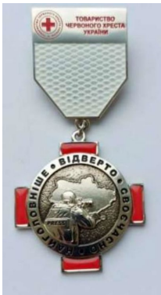 «Медаль «НАЙГОЛОВНІШЕ. ВІДВЕРТО. СВОЄЧАСНО.» | Матеріал: латунь Метод виготовлення: штампування Покриття: нікель Форма: хрест Розмір: 45 мм х 50 мм. ДЕТАЛІ Хрест покритий червоною емаллю. На лицьовій стороні розташована горельєфна композиція - журналіст на фоні карти України, навколо кільце 36 мм з написом «НАЙГОЛОВНІШЕ. ВІДВЕРТО. СВОЄЧАСНО». Зворотний бік ордену має місце для гравіювання номера нагороди. Медаль за допомогою вушка та кільця зʼєднується з колодкою. Колодка виготовлена з латуні та покрита нікелем, має імітацію орденської стрічки білого кольору та логотип з написом червоного кольору «ТОВАРИСТВО ЧЕРВОНОГО ХРЕСТА УКРАЇНИ». Розмір колодки: висота - 45 мм, ширина - 34 мм. Орденська стрічка до ордену білого кольору шириною 35 мм. Планка являє собою пластикову основу, обтягнуту відповідною стрічкою. Розмір планки: висота - 12 мм, ширина - 35 В комплекті з посвідченням, дипломом та сертифікатом
 |  | Посвідчення в обкладинці | Розмір в розвороті: 160 мм х 110 мм Розмір в складеному вигляді: 90 на 110 мм Матеріал: папір 150 - 200 г/м2 Посвідчення вклеєно в обкладинку. Обкладинка: тверда з поролоновою підкладкою, шкірзамінник червоного кольору, складеного на згин у вигляді книжки. Тиснення на обкладинці: золотою фольгою в тон металу медалі, логотип Товариства Червоного Хреста України, під яким зроблено напис великими друкованими літерами - «ПОСВІДЧЕННЯ ПРО НАГОРОДЖЕННЯ». Макет внутрішньої частини посвідчення: У центрі лівої частини:зображення медалі та напис "Відзнака Товариства Червоного Хреста України". У правій частині внутрішньої площини посвідчення вгорі вносяться відомості щодо прізвища, імʼя, по батькові нагородженого. Під цим написом посередині літерами червоного кольору в одному рядку виконується напис «НАГОРОДЖЕНО», у другому -. «ВІДЗНАКОЮ ТОВАРИСТВА», у третьому - «ЧЕРВОНОГО ХРЕСТА УКРАЇНИ». Нижче розміщено напис чорним кольором «Президент ТЧХУ» для підпису, під цим написом літери «М.П.» - для печатки. Нижче чорним кольором зазначається «Рішення Правління від "- 20 p. Nº ».
 |  | Диплом | Розмір: 210 мм х 290 мм Матеріал: папір 350 г/м2 Друк: 4+0 Макет: На світлому фоні Диплома розташована рамка коричневого кольору, яка обгорнута білою стрічкою. У верхній частині Диплома розміщується зображення логотипу Товариства Червоного Хреста України. На лівій частині Диплома розміщено зображення Відзнаки Товариства Червоного Хреста України На правій частині Диплома розміщено портрет Анрі Дюнана. Під портретом розміщено текст та цифри чорним кольором - «Анрі Дюнан 1828-1910» У центральній частині Диплома вгорі вносяться відомості щодо прізвища, імʼя, по батькові нагородженого. Під цим написом посередині літерами чорного кольору в одному рядку виконується напис «нагороджено відзнакою», у другому - «Товариства Червоного Хреста України», у третьому - «за гуманну діяльність, відданість ідеалам», у четвертому - «милосердя, миру і добра». Нижче чорним кольором зазначається «Рішення Правління Товариства Червоного Хреста України від « » 20 p. Nº_».
 |  | Сертифікат | Матеріал: матовий папір щільністю 350 г/м2 Розмір: 210 мм х 290 мм Друк: 4+0 Макет: з червоною рамкою. У верхній частині Сертифіката по центру розміщується логотип Товариства Червоного Хреста України. Нижче по центру розташовано напис «СЕРТИФІКАТ». У центральній частині Диплома вгорі вносяться відомості щодо прізвища, імʼя, по батькові нагородженого. Під цим написом посередині літерами чорного кольору в одному рядку виконується напис «НАГОРОДЖЕНО ВІДЗНАКОЮ», у другому - «ТОВАРИСТВА ЧЕРВОНОГО ХРЕСТА УКРАЇНИ». Нижче червоним кольором вказується назва нагороди та підстави для нагородження. Під назвою нагороди, по лівому краю чорним кольором виконується напис «Президент» або «Голова обласної організації» для виду нагород «Медаль «Товариство Червоного Хреста України», по правому краю зазначається імʼя та прізвище.
4 | Медаль « ЗА МІЖНАРОДНУ ДОПОМОГУ УКРАЇНІ» | 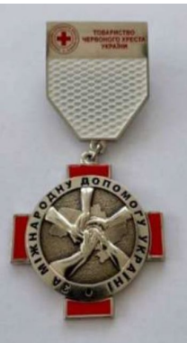 «Медаль «ЗА МІЖНАРОДНУ ДОПОМОГУ УКРАЇНІ» | Матеріал: латунь Метод виготовлення: штампування Покриття: нікель Форма: хрест Розмір: 45 мм х 50 мм. ДЕТАЛІ Хрест покритий червоною емаллю. На лицьовій стороні розташована горельєфна композиція - руки підтримки міжнародної допомоги на фоні карти України, навколо кільце 36 мм з написом «ЗА МІЖНАРОДНУ ДОПОМОГУ УКРАЇНІ». Зворотний бік медалі має місце для гравіювання номера нагороди. Медаль за допомогою вушка та кільця зʼєднується з колодкою. Колодка виготовлена з латуні та покрита нікелем, має імітацію орденської стрічки білого кольору та логотип з написом червоного кольору «ТОВАРИСТВО ЧЕРВОНОГО ХРЕСТА УКРАЇНИ». Розмір колодки: висота - 45 мм, ширина - 34 мм. Орденська стрічка до ордену білого кольору шириною 35 мм. Орденська планка являє собою пластикову основу, обтягнуту відповідною стрічкою. Розмір планки: висота - 12 мм, ширина - 35 мм. В комплекті з посвідченням, дипломом та сертифікатом.
 |  | Посвідчення в обкладинці | Розмір в розвороті: 160 мм х 110 мм Розмір в складеному вигляді: 90 на 110 мм Матеріал: папір 150 - 200 г/м2 Посвідчення вклеєно в обкладинку. Обкладинка: тверда з поролоновою підкладкою, шкірзамінник червоного кольору, складеного на згин у вигляді книжки. Тиснення на обкладинці: золотою фольгою в тон металу медалі, логотип Товариства Червоного Хреста України, під яким зроблено напис великими друкованими літерами - «ПОСВІДЧЕННЯ ПРО НАГОРОДЖЕННЯ». Макет внутрішньої частини посвідчення: У центрі лівої частини:зображення медалі та напис "Відзнака Товариства Червоного Хреста України". У правій частині внутрішньої площини посвідчення вгорі вносяться відомості щодо прізвища, імʼя, по батькові нагородженого. Під цим написом посередині літерами червоного кольору в одному рядку виконується напис «НАГОРОДЖЕНО», у другому -. «ВІДЗНАКОЮ ТОВАРИСТВА», у третьому - «ЧЕРВОНОГО ХРЕСТА УКРАЇНИ». Нижче розміщено напис чорним кольором «Президент ТЧХУ» для підпису, під цим написом літери «М.П.» - для печатки. Нижче чорним кольором зазначається «Рішення Правління від "- 20 p. Nº ».
 |  | Диплом | Розмір: 210 мм х 290 мм Матеріал: папір 350 г/м2 Друк: 4+0 Макет: На світлому фоні Диплома розташована рамка коричневого кольору, яка обгорнута білою стрічкою. У верхній частині Диплома розміщується зображення логотипу Товариства Червоного Хреста України. На лівій частині Диплома розміщено зображення Відзнаки Товариства Червоного Хреста України На правій частині Диплома розміщено портрет Анрі Дюнана. Під портретом розміщено текст та цифри чорним кольором - «Анрі Дюнан 1828-1910» У центральній частині Диплома вгорі вносяться відомості щодо прізвища, імʼя, по батькові нагородженого. Під цим написом посередині літерами чорного кольору в одному рядку виконується напис «нагороджено відзнакою», у другому - «Товариства Червоного Хреста України», у третьому - «за гуманну діяльність, відданість ідеалам», у четвертому - «милосердя, миру і добра». Нижче чорним кольором зазначається «Рішення Правління Товариства Червоного Хреста України від « » 20 p. Nº_».
 |  | Сертифікат | Матеріал: матовий папір щільністю 350 г/м2 Розмір: 210 мм х 290 мм Друк: 4+0 Макет: з червоною рамкою. У верхній частині Сертифіката по центру розміщується логотип Товариства Червоного Хреста України. Нижче по центру розташовано напис «СЕРТИФІКАТ». У центральній частині Диплома вгорі вносяться відомості щодо прізвища, імʼя, по батькові нагородженого. Під цим написом посередині літерами чорного кольору в одному рядку виконується напис «НАГОРОДЖЕНО ВІДЗНАКОЮ», у другому - «ТОВАРИСТВА ЧЕРВОНОГО ХРЕСТА УКРАЇНИ». Нижче червоним кольором вказується назва нагороди та підстави для нагородження. Під назвою нагороди, по лівому краю чорним кольором виконується напис «Президент» або «Голова обласної організації» для виду нагород «Медаль «Товариство Червоного Хреста України», по правому краю зазначається імʼя та прізвище.
5 | Медаль « ПОРЯТУНОК У НАС В КРОВІ» | 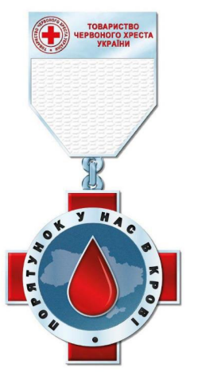 «Медаль «ПОРЯТУНОК У НАС В КРОВІ» | Матеріал: латунь Метод виготовлення: штампування Покриття: нікель Форма: хрест Розмір: 45 мм х 50 мм. ДЕТАЛІ Хрест покритий червоною емаллю. На лицьовій стороні розташована горельєфна композиція - червона крапля на фоні карти України, навколо кільце 36 мм з написом «ПОРЯТУНОК У НАС В КРОВІ». Зворотний бік медалі має місце для гравіювання номера нагороди. Медаль за допомогою вушка та кільця зʼєднується з колодкою. Колодка виготовлена з лагуні та покрита нікелем, має імітацію орденської стрічки білого кольору та логотип з написом червоного кольору «ТОВАРИСТВО ЧЕРВОНОГО ХРЕСТА УКРАЇНИ». Розмір колодки: висота - 45 мм, ширина - 34 мм. Орденська стрічка до ордену білого кольору шириною 35 мм. Орденська планка являє собою пластикову основу, обтягнуту відповідною стрічкою. Розмір планки: висота - 12 мм, ширина - 35 мм. В комплекті з посвідченням, відзнакою та сертифікатом.
 |  | Посвідчення в обкладинці | Розмір в розвороті: 160 мм х 110 мм Розмір в складеному вигляді: 90 на 110 мм Матеріал: папір 150 - 200 г/м2 Посвідчення вклеєно в обкладинку. Обкладинка: тверда з поролоновою підкладкою, шкірзамінник червоного кольору, складеного на згин у вигляді книжки. Тиснення на обкладинці: срібною фольгою в тон металу медалі, логотип Товариства Червоного Хреста України, під яким зроблено напис великими друкованими літерами - «ПОСВІДЧЕННЯ ПРО НАГОРОДЖЕННЯ». Макет внутрішньої частини посвідчення: У центрі лівої частини:зображення медалі та напис "Відзнака Товариства Червоного Хреста України". У правій частині внутрішньої площини посвідчення вгорі вносяться відомості щодо прізвища, імʼя, по батькові нагородженого. Під цим написом посередині літерами червоного кольору в одному рядку виконується напис «НАГОРОДЖЕНО», у другому -. «ВІДЗНАКОЮ ТОВАРИСТВА», у третьому - «ЧЕРВОНОГО ХРЕСТА УКРАЇНИ». Нижче розміщено напис чорним кольором «Президент ТЧХУ» для підпису, під цим написом літери «М.П.» - для печатки. Нижче чорним кольором зазначається «Рішення Правління від "- 20 p. Nº ».
 |  | Диплом | Розмір: 210 мм х 290 мм Матеріал: папір 350 г/м2 Друк: 4+0 Макет: На світлому фоні Диплома розташована рамка коричневого кольору, яка обгорнута білою стрічкою. У верхній частині Диплома розміщується зображення логотипу Товариства Червоного Хреста України. На лівій частині Диплома розміщено зображення Відзнаки Товариства Червоного Хреста України На правій частині Диплома розміщено портрет Анрі Дюнана. Під портретом розміщено текст та цифри чорним кольором - «Анрі Дюнан 1828-1910» У центральній частині Диплома вгорі вносяться відомості щодо прізвища, імʼя, по батькові нагородженого. Під цим написом посередині літерами чорного кольору в одному рядку виконується напис «нагороджено відзнакою», у другому - «Товариства Червоного Хреста України», у третьому - «за гуманну діяльність, відданість ідеалам», у четвертому - «милосердя, миру і добра». Нижче чорним кольором зазначається «Рішення Правління Товариства Червоного Хреста України від « » 20 p. Nº_».
 |  | Сертифікат | Матеріал: матовий папір щільністю 350 г/м2 Розмір: 210 мм х 290 мм Друк: 4+0 Макет: з червоною рамкою. У верхній частині Сертифіката по центру розміщується логотип Товариства Червоного Хреста України. Нижче по центру розташовано напис «СЕРТИФІКАТ». У центральній частині Диплома вгорі вносяться відомості щодо прізвища, імʼя, по батькові нагородженого. Під цим написом посередині літерами чорного кольору в одному рядку виконується напис «НАГОРОДЖЕНО ВІДЗНАКОЮ», у другому - «ТОВАРИСТВА ЧЕРВОНОГО ХРЕСТА УКРАЇНИ». Нижче червоним кольором вказується назва нагороди та підстави для нагородження. Під назвою нагороди, по лівому краю чорним кольором виконується напис «Президент» або «Голова обласної організації» для виду нагород «Медаль «Товариство Червоного Хреста України», по правому краю зазначається імʼя та прізвище.
6 | Медаль « ЗА ПОРЯТУНОК ЖИТТІВ» | 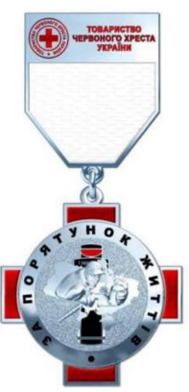 «Медаль «ЗА ПОРЯТУНОК ЖИТТІВ» | Матеріал: латунь Метод виготовлення: штампування Покриття: нікель Форма: хрест Розмір: 45 мм х 50 мм. ДЕТАЛІ Хрест покритий червоною емаллю. На лицьовій стороні розташована горельєфна композиція - рятівник та постраждала на фоні турнікету та карти України, навколо кільце 36мм з написом «За порятунок життів». Медаль за допомогою вушка та кільця зʼєднується з колодкою. Колодка виготовлена з латуні та покрита нікелем, має імітацію орденської стрічки білого кольору та логотип з написом червоного кольору «ТОВАРИСТВО ЧЕРВОНОГО ХРЕСТА УКРАЇНИ». Розмір колодки: висота - 45 мм, ширина - 34 мм. Орденська стрічка до ордену білого кольору шириною 35 мм. Орденська планка являє собою пластикову основу, обтягнуту відповідною стрічкою. Розмір планки: висота- 12 мм, ширина - 35 мм. В комплекті з посвідченням, дипломом та сертифікатом.
 |  | Посвідчення в обкладинці | Розмір в розвороті: 160 мм х 110 мм Розмір в складеному вигляді: 90 на 110 мм Матеріал: папір 150 - 200 г/м2 Посвідчення вклеєно в обкладинку. Обкладинка: тверда з поролоновою підкладкою, шкірзамінник червоного кольору, складеного на згин у вигляді книжки. Тиснення на обкладинці: срібною фольгою в тон металу медалі, логотип Товариства Червоного Хреста України, під яким зроблено напис великими друкованими літерами - «ПОСВІДЧЕННЯ ПРО НАГОРОДЖЕННЯ». Макет внутрішньої частини посвідчення: У центрі лівої частини:зображення медалі та напис "Відзнака Товариства Червоного Хреста України". У правій частині внутрішньої площини посвідчення вгорі вносяться відомості щодо прізвища, імʼя, по батькові нагородженого. Під цим написом посередині літерами червоного кольору в одному рядку виконується напис «НАГОРОДЖЕНО», у другому -. «ВІДЗНАКОЮ ТОВАРИСТВА», у третьому - «ЧЕРВОНОГО ХРЕСТА УКРАЇНИ». Нижче розміщено напис чорним кольором «Президент ТЧХУ» для підпису, під цим написом літери «М.П.» - для печатки. Нижче чорним кольором зазначається «Рішення Правління від "- 20 p. Nº ».
 |  | Диплом | Розмір: 210 мм х 290 мм Матеріал: папір 350 г/м2 Друк: 4+0 Макет: На світлому фоні Диплома розташована рамка коричневого кольору, яка обгорнута білою стрічкою. У верхній частині Диплома розміщується зображення логотипу Товариства Червоного Хреста України. На лівій частині Диплома розміщено зображення Відзнаки Товариства Червоного Хреста України На правій частині Диплома розміщено портрет Анрі Дюнана. Під портретом розміщено текст та цифри чорним кольором - «Анрі Дюнан 1828-1910» У центральній частині Диплома вгорі вносяться відомості щодо прізвища, імʼя, по батькові нагородженого. Під цим написом посередині літерами чорного кольору в одному рядку виконується напис «нагороджено відзнакою», у другому - «Товариства Червоного Хреста України», у третьому - «за гуманну діяльність, відданість ідеалам», у четвертому - «милосердя, миру і добра». Нижче чорним кольором зазначається «Рішення Правління Товариства Червоного Хреста України від « » 20 p. Nº_».
 |  | Сертифікат | Матеріал: матовий папір щільністю 350 г/м2 Розмір: 210 мм х 290 мм Друк: 4+0 Макет: з червоною рамкою. У верхній частині Сертифіката по центру розміщується логотип Товариства Червоного Хреста України. Нижче по центру розташовано напис «СЕРТИФІКАТ». У центральній частині Диплома вгорі вносяться відомості щодо прізвища, імʼя, по батькові нагородженого. Під цим написом посередині літерами чорного кольору в одному рядку виконується напис «НАГОРОДЖЕНО ВІДЗНАКОЮ», у другому - «ТОВАРИСТВА ЧЕРВОНОГО ХРЕСТА УКРАЇНИ». Нижче червоним кольором вказується назва нагороди та підстави для нагородження. Під назвою нагороди, по лівому краю чорним кольором виконується напис «Президент» або «Голова обласної організації» для виду нагород «Медаль «Товариство Червоного Хреста України», по правому краю зазначається імʼя та прізвище.
Ми погоджуємось з усіма технічними вимогами викладеними в цьому Додатку.

 | Керівник організації/ФОП:____________________________ ( ____________________)
 | МП підпис ПІБ

